Lembar1
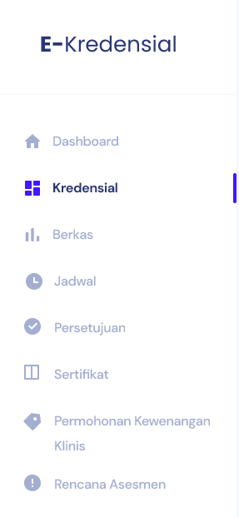
36336*6
 | UI 1 | apakah form pendaftaran hanya berupa email ? | bagaimana cara sistem mengenerate username dan password nya ? |  |  |  | profil nya apa saja ?
CALON ASESI | Akses ke Website | Calon Asesi Pilih Menu Pendaftaran | Calon Asesi Mendapatkan Notifikasi Email Barupa Username dan Password |  | Calon Asesi Login Melalui Menu login --> Asesi |  | * Asesi Melengkapi Data di Laman Profil
 |  |  |  |  |  |  | * Asesi Memilih Menu Asesmen Kompetensi atau Kredensial/Rekredensial | setelah memilih tetap menampilkan form, pembeda nya hanya setelah submit | Asesmen kompetensi tidak ada
 |  |  | dilanjutkan oleh peran admin keperawatan |  | peran asesi selesai bagian 1
Setelah asesi mengisi formulir Asesmen Mandiri, selanjutnya asesor akan melakukan verifikasi formulir APL-02 tersebut di laman Asesor | Jika status diterima dan dijadwalkan, asesi dapat melakukan input (mengisi) Formulir Asesmen Mandiri (APL-02) dengan Klik tombol lihat jadwal asesmen dan membaca Penjelasan Konsultasi Pra-Asesmen | Asesi akan mendapatkan notifikasi melalui email atau dapat melihat status asesmen pada menu asesmen anda di laman asesi | Admin Keperawatan akan melakukan verifikasi pendaftaran di dashboard dan melakukan pengecekan dokumen persyaratan dan melakukan ploitting ke jadwal uji kompetensi dan menentukan asesor |  | * Asesi memberikan tanda centang pada tingkatan jenjang karir yang akan di asesmen (PK I, PK II, PK III) dan mengisi form Permohonan APL.01 | Asesmen Kompetensi | * Asesi Mengunggah dokumen yang menjadi persyaratan uji kompetensi dan/atau kredensialing/rekredensialing ( STR, SIPP, Ijazah, Sertifikat-sertifikat, portofolio, dll)
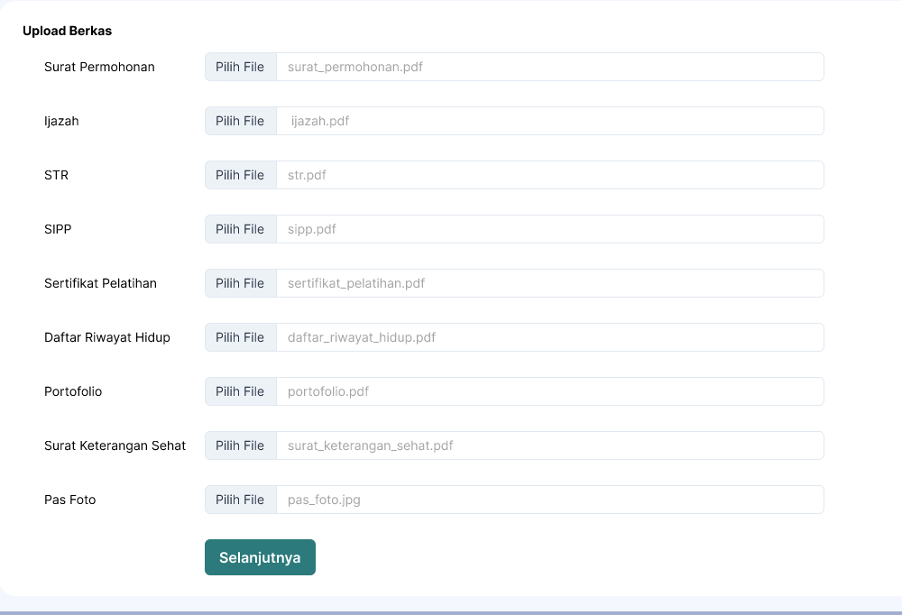
 |  |  |  |  | *Asesi klik tombol proses Pendaftaran, hingga muncul pendaftaran berhasil |  | Kredensialing |  |  |  | apakah asesi dapat mengisi jadwal nya sendiri ?
 |  |  |  |  |  |  |  |  |  |  | Apakah ada batasan seperti hari minggu tidak bisa atau lain lain nya ?
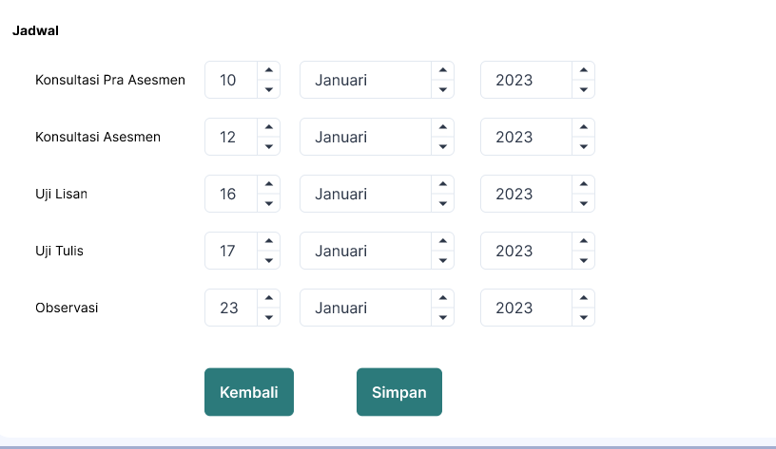
Setelah asesor memverifikasi dan menyatakan valid serta menyetujui proses asesmen dilanjutkan setelah disepakati tanggal, waktu, tempat, alat-bahan durasi tiap-tiap metode asesmen | Pelaksanaan Asesmen Kompetensi : Pengumpulan Bukti-bukti | Membuat Keputusan Asesmen : Isi Form Umpan Balik dan Banding bila ada | Asesor Ceklist Rekomendasi : BERITA ACARA dan KEPUTUSAN KOMPETEN atau BELUM KOMPETEN | KOMPETEN | Asesi Mendapat Notifikasi bahwa telah TERBIT SERTIFIKAT KOMPETENSI |  | Admin Komite Keperawatan melakukan verifikasi berkas permohonan via website STR, SIPP, Sertifikat, Ijazah, Portofolio, Logbook, dll | dilanjutkan oleh admin komite keperawatan |  | apakah tanggal nya dapat tidak tersusun ? Contoh nya uji lisan dimulai dahulu lalu dilanjutkan konsultasi dan lainnya
 | Bukti Langsung : FR.3A.01 : Pertanyaan Observasi. FR.3A.02 : Tugas Praktik Demonstrasi FR.3A.03. Ceklist |  | BELUM KOMPETEN
 | Bukti Tambahan : FR.1A.05. Pilihan Ganda/ atau FR.1A.06 Esai/FR.1A.07. Lisan atau |  | DIKLAT |  |  |  | Sub Komite Kredensial melakukan ceklist dan melakukan asesmen validasi review permohonan, verifikasi berkas dan evaluasi dokumen kredensial asesi bersama mitra bestari | apakah sub komite memvalidasi kembali apa yang dikerjakan oleh admin komite perawatan ? Dan seterusnya
 | Bukti Tidak Langsung : FR.1A.08. Ceklist Evaluasi Portofolio, FR.1A.09. Wawancara/atau FR.IA.10. Bukti Pihak Ketiga
 |  | Pemohon mendapatkan notifikasi diemail tentang TERBIT RKK dan SPKK | Direktur Menyetujui dan menerbitkan Surat Penugasan Kewenangan Klinis (SPKK) |  | Komite Keperawatan Ceklist BERITA ACARA Rekomendasi RKK sesuai PK yang diajukan |  | Sub Komite Keperawatan melakukan ceklist rekomendasi Kewenangan Klinis Sesuai PK

